Screen Layout
Screen layout

Screen ID | USERS_DS_SCREEN | Screen Name | Màn hình quản lý người dùng

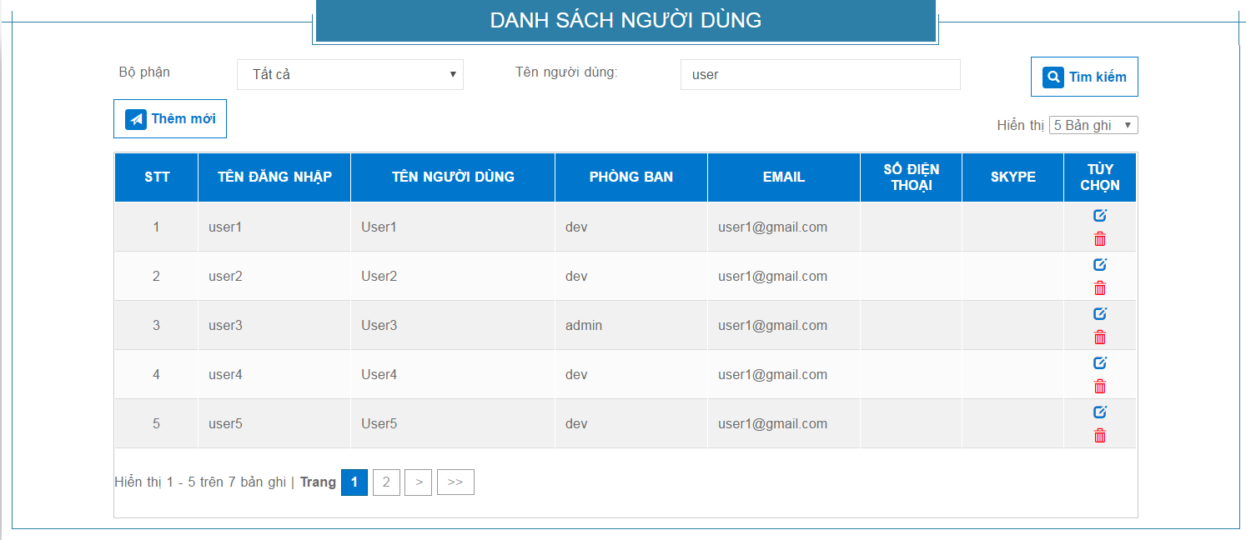
L1
B1
L2
I1
I2
B2
L3
L4
I3

R1
R2
R3
R4
R5
R6
R7
B3
B4

vùng hiển thị phân trang

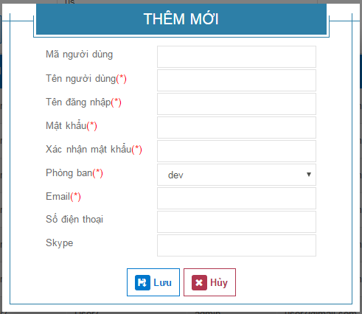
L14

L5
I4
L6
I5
L7
I6
L8
I7
L9
I8

L10
I9
L11
I10
L12
I11
L13
I12

B5
B6

